Ark1
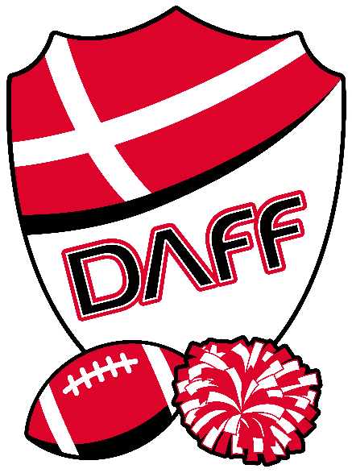
Golden Angels Cheerleaders - Royal Stage - Danmarksmesterskaber 2026 - 30.05.2026

 | TILMELDINGSSKEMA

 | Udfyld venligst alle felter i denne formular og mail den retur til rsm@daff.dk

 |  | DEADLINES:
 |  | Endelig holdtilmelding med cirka-antal udøvere mv.: |  |  | 23-04-2025
 |  | Endelig tilmelding af overnattenede på skole |  |  | 2025-04-23
 |  | Tilmelding af endelig antal udøvere, trænere, øvrige udøvere: |  |  | 2025-05-10
 |  | Endelig tilmelding af udøvere (Holdsport): |  |  | 2025-05-10

 | KONTAKTINFORMATIONER

 | Kontaktperson:

 | Klub:

 | Adresse: |  |  |  |  |  |  | Postnr.:

 | By: |  |  |  |  |  |  | Land:

 | Telefonnr.:

 | Email:

Vær obs på at notere det faktiske antal BETALENDE udøvere/trænere her, hvor der tages højde for at én udøver/træner evt. optræder på mere end ét hold.
 | BEKRÆFTELSE

 | Ved at indsende denne formular bekræfter jeg, at jeg er bekendt med alle frister for registrering og betaling af gebyrer. Jeg er ligeledes bekendt med, at yderligere afgifter (rykkergebyr) vil blive anvendt ved for sent betaling. Jeg bekræfter yderligere, at alle vores trænere, udøvere mv. er bekendt med de regler og bestemmelser, der gælder i denne konkurrence.

 | Klubnavn | Kategori (Benyt drop down menu) | Holdnavn | Hovedtræner | Antal trænere i alt på holdet | Antal betalende trænere i alt på holdet | Antal udøvere i alt på holdet | Antal betalende udøvere i alt | Antal overnattende (fre-lør) | Antal betalende øvrige deltagere (ledere/forældre/etc.) | Hensyn i forhold til tidsplanen for det enkelte hold

 | SAMLET ANTAL |  |  |  |  | 0 | 0 | 0 | 0 | 0 | 0

